Sheet1
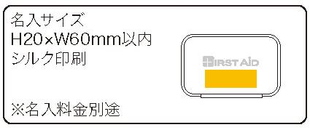
提 案 書

コンパクトファーストエイドキット 6点セットCF-06 |  | 参考上代 | ¥600 | 販売価格
 |  | （税別） |  | （税別）
【JAN】 | 4562121886506
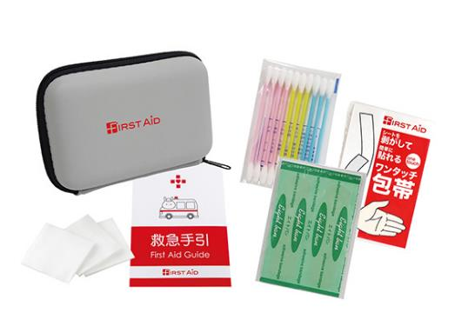 |  |  | 【商品番号】 CF06-70 【本体サイズ】 収納ケース：117×78×33ｍｍ 【パッケージサイズ】 135×110×34ｍｍｍ・48ｇ 【個装形態】 ポリ袋入 【入数】 120 【セット内容】 収納ケース・絆創膏５P・ワンタッチ包帯・コットンパフ３P・綿棒１０P・救急手引 【商品説明】 バッグやリュックにキャリングしやすい便利なセミハードケースに入ったミニマム救急セット 【備考】 ※セット商品の色・柄は写真と異なる場合があります 【生産国】 日本・中国・タイ

